상품제안서
캐리 미니 크로스백 | 상품코드: S47684

 |  |  |  |  |  |  | 02-713-8555 | www.synergygift.co.kr
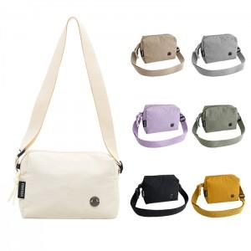

【상세/제작정보】

【인쇄/포장옵션】 | 실크, DTF컬러인쇄 / OPP(비닐)

【공급단가】 | 수량 | 50~ | 100~ | 300~ | 1,000~ | 3,000~
*VAT별도 | 단가 | 5,070원 | 4,950원 | 4,710원 | 4,480원 | 4,320원

【상품 URL】 | https://www.synergygift.co.kr:443/src/goods_detail.php?gdno=47684

